阵法设定
 | 设定如下
 |  |  |  |  | 鸟翔阵
 |  |  |  |  | 离（景门）
 | 风扬阵 |  |  |  | 南（☲） |  |  | 地载阵
 |  | 巽（杜门） |  |  |  |  | 坤（死门）
 |  |  | ☴ |  | 天 | ☷

龙飞阵 | 震（伤门） | 东（☳） |  |  | 中军（主） |  | 西（☱） | 兑（惊门） | 虎翼阵
 |  |  | 地 |  |  | 人
 |  |  | ☶ |  |  | ☰
 |  | 艮（生门） |  |  |  |  | 乾（开门）
 | 云垂阵 |  |  |  | 北（☵） |  |  | 天覆阵
 |  |  |  |  | 坎（休门）
 |  |  |  |  | 蛇蟠阵

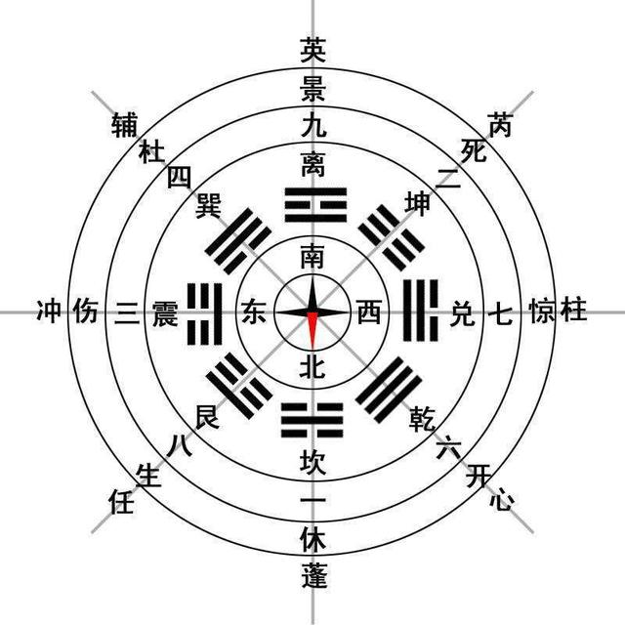
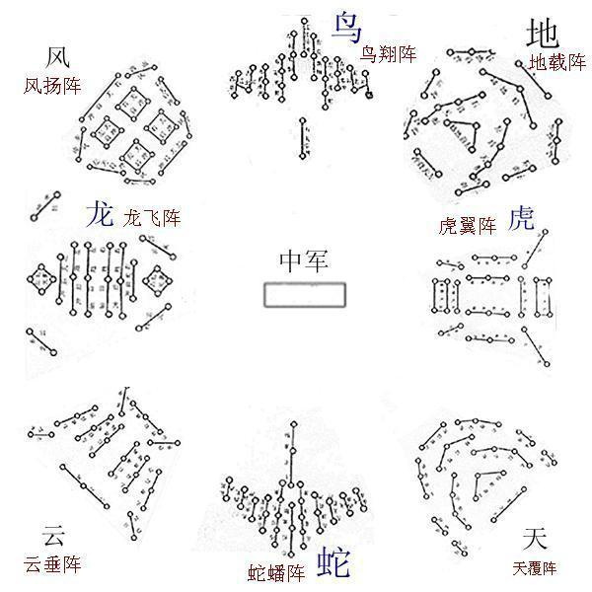

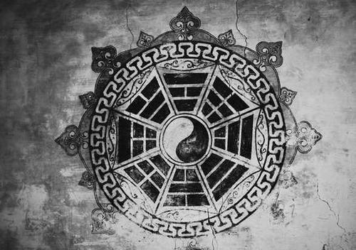

 |  |  |  | 推演阵法

 |  |  |  | 参透

战技设定
神通 | → | 战技

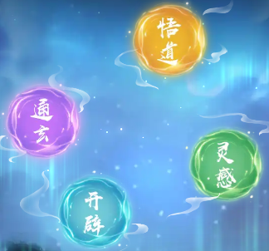

 | 悟道 | 橙 | 入神
 | 通玄 | 紫 | 坐照
 | 开辟 | 蓝 | 具体
 | 灵感 | 绿 | 通幽
 |  |  | 用智
 |  |  | 小巧

 | 衍化 | → | 参悟

 | 道法 | 神识 | 驭兽 | 躯体 | 妖气
 | ↓ | ↓ | ↓ | ↓ | ↓
 | 兵法/战术 | 攻心 | 统御 | 体魄 | 士气

 | 道念 | 悟性
 |  | 推演阵法之玄妙时所收获的感悟。
 |  | 在战技升级时使用。

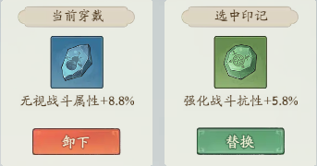

 | 印记 | 势/气势/锋芒



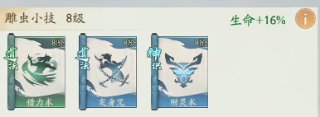
 |  |  |  |  |  | 兵法/战术 | 兵法/战术 | 攻心
 |  |  |  |  |  | 绿 | 蓝 | 蓝
 |  |  |  |  |  | 进行一次186%攻击力的攻击，并提升20%攻击力，持续2回合。 | 进行一次203%攻击力的攻击，并减少敌人4000点士气。 | 每次的攻击附加目标当前生命值5.1%的伤害，最高造成76.5%攻击伤害。

 |  |  |  |  |  | 借力术 | 定身咒 | 附灵术
 |  |  |  |  |  | 飞矢 | 阵前吼 | 刺轮攻
 |  |  |  |  |  | 克敌先机

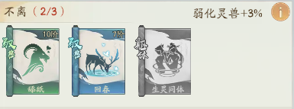
 |  |  |  |  |  | 统御 | 统御 | 体魄
 |  |  |  |  |  | 绿 | 蓝 | 紫
 |  |  |  |  |  | 使携带副将的治疗效果增加15.2%。 | 第4回合开始，下次副将释放技能时对主人进行一次治疗，恢复已损失生命的32%。 | 每次进行反击，获得15%强化副将，持续2回合。

 |  |  |  |  |  | 舔舐 | 回春 | 生灵同体
 |  |  |  |  |  | 泉涌 | 命疗 | 振奋
 |  |  |  |  |  | 气势如虹

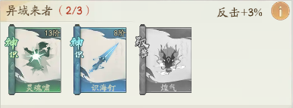
 |  |  |  |  |  | 攻心 | 攻心 | 统御
 |  |  |  |  |  | 绿 | 蓝 | 紫
 |  |  |  |  |  | 对目标造成伤害时，降低目标16.4%攻击，持续2回合。 | 对目标造成伤害时，每回合额外造成3.4%流血伤害，最高造成51%攻击伤害，直至战斗结束。 | 副将首次释放技能时，使主人生命恢复14%，免疫燃烧和冰冻4个回合。

 |  |  |  |  |  | 灵魂啸 | 识海钉 | 煌气
 |  |  |  |  |  | 断刃（缴械） | 割裂 | 避害（趋利避害）
 |  |  |  |  |  | 心理战

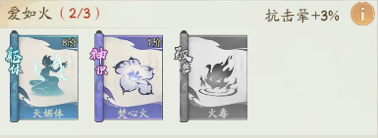
 |  |  |  |  |  | 体魄 | 攻心 | 统御
 |  |  |  |  |  | 蓝 | 紫 | 紫
 |  |  |  |  |  | 闪避时，有17%概率击晕敌人，持续2回合。 | 攻击目标时，有20%概率使目标燃烧，每回合额外造成20%伤害，持续3回合。 | 副将释放技能后，有35%概率施加一次燃烧技能，每回合额外造成28%伤害，持续3回合。

 |  |  |  |  |  | 天媚体 | 焚心火 | 火毒
 |  |  |  |  |  | 陷阱 | 火焰箭 | 火牛阵
 |  |  |  |  |  | 诱敌深入

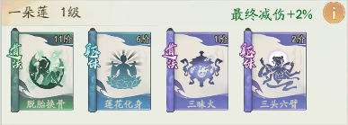
 |  |  |  |  |  | 兵法/战术 | 体魄 | 兵法/战术 | 体魄
 |  |  |  |  |  | 绿 | 蓝 | 紫 | 紫
 |  |  |  |  |  | 治疗自身160%攻击力的生命，并增加10%防御，持续2回合。 | 受到伤害，有30%概率恢复所受伤害48%的生命。 | 进行一次120%攻击力的攻击，并使敌人燃烧，每回合造成30%攻击力伤害，持续3回合。 | 开场对自身施加增益技能，暴击率提升12%，暴伤提升26.5%，持续3回合。

 |  |  |  |  |  | 脱胎换骨 | 莲花化身 | 三昧火 | 三头六臂
 |  |  |  |  |  | 回天术 | 急疗（紧急治疗） | 炎墙燃烧 | 鹰眼（弱点暴露）
 |  |  |  |  |  | 战场援护

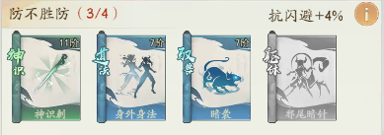
 |  |  |  |  |  | 攻心 | 兵法/战术 | 统御 | 体魄
 |  |  |  |  |  | 绿 | 蓝 | 蓝 | 橙
 |  |  |  |  |  | 对目标造成伤害时，降低目标15%防御，持续2回合。 | 进行一次214%攻击力的攻击，并提升下回合50%连击。 | 副将释放技能后，额外对敌人造成一次34%攻击力的伤害。 | 反击时，造成额外30%攻击力的伤害。

 |  |  |  |  |  | 神识刺 | 身外身法 | 暗袭 | 邪尾暗针
 |  |  |  |  |  | 震慑 | 连弩激射 | 连弩（双重打击） | 刚烈不屈
 |  |  |  |  |  | 攻其不备

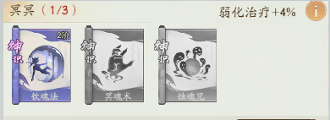
 |  |  |  |  |  | 攻心 | 攻心 | 攻心
 |  |  |  |  |  | 紫 | 紫 | 橙
 |  |  |  |  |  | 每次攻击时有25%概率触发，增加自身攻击18.4%，持续3回合。 | 对目标造成伤害时，目标如果成功闪避，则立即对目标造成其生命上限5%的伤害，最高造成75%攻击伤害。 | 每次对敌方攻击时，扣除目标800点士气。

 |  |  |  |  |  | 饮魂法 | 冥魂术 | 噬魂咒
 |  |  |  |  |  | 战意 | 拒陆马 | 虎啸龙咆
 |  |  |  |  |  | 阵地战

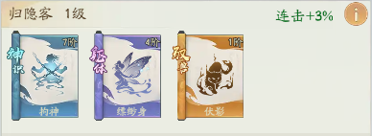
 |  |  |  |  |  | 攻心 | 体魄 | 统御
 |  |  |  |  |  | 蓝 | 紫 | 橙
 |  |  |  |  |  | 每次攻击偷取目标2.6%的攻击力，每层最高不超过18%自身攻击力，最多叠加5层，持续到战斗结束。 | 开场时，受到的所有伤害降低26%，持续3回合。 | 副将首次释放技能后将获取12%连击和抗连击属性，同时移除对手等量的属性，直到战斗结束。

 |  |  |  |  |  | 拘神 | 缥缈身 | 伏影
 |  |  |  |  |  | 借刀 | 藤甲 | 铁骑突击
 |  |  |  |  |  | 借力打力

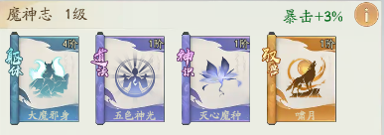
 |  |  |  |  |  | 体魄 | 兵法/战术 | 攻心 | 统御
 |  |  |  |  |  | 蓝 | 紫 | 紫 | 橙
 |  |  |  |  |  | 每次受到攻击，增加自身3.1%的攻击力，最多叠加5次，持续到战斗结束。 | 进行一次120%攻击力的攻击，如果敌人当前生命低于20%，本次伤害提升至600%攻击力。 | 每次攻击给目标施加易伤状态，产生暴击后，附加额外的50%伤害，并移除该状态。 | 副将每次释放技能都能恢复额外1400点士气。

 |  |  |  |  |  | 大魔邪身 | 无色神光 | 灭心魔种 | 啸月
 |  |  |  |  |  | 暴怒 | 趁火打劫 | 精准打击 | 鼓舞
 |  |  |  |  |  | 战神

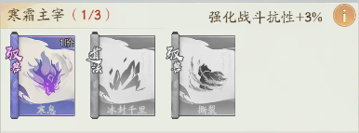
 |  |  |  |  |  | 统御 | 兵法/战术 | 统御
 |  |  |  |  |  | 紫 | 橙 | 橙
 |  |  |  |  |  | 每过3回合，在副将下一次释放技能后有20%概率对敌人施加一次冰冻技能，持续到下回合。 | 进行一次160%攻击力的攻击，并且冰冻敌人至下回合。 | 副将攻击时，使目标收到的治疗降低24%，持续2个回合。

 |  |  |  |  |  | 寒息 | 冰封千里 | 撕裂
 |  |  |  |  |  | 冰柱 | 冰岚刃舞 | 断生机（无药可医）
 |  |  |  |  |  | 急冻/寒霜

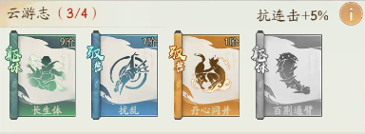
 |  |  |  |  |  | 体魄 | 统御 | 统御 | 体魄
 |  |  |  |  |  | 绿 | 蓝 | 橙 | 橙
 |  |  |  |  |  | 每回合开始时恢复5.4%已损失生命值。 | 释放技能后，使主人抗连击属性提高69%，持续2回合。 | 副将每次攻击后，为主人恢复生命值上限5%的生命，并增加10%的攻击力，持续2回合。 | 受到攻击时，反弹15%的伤害给敌方。

 |  |  |  |  |  | 长生体 | 扰乱 | 丹心同并 | 百荆通臂
 |  |  |  |  |  | 自愈 | 袭扰 | 同心协力 | 荆棘铠甲
 |  |  |  |  |  | 协同作战

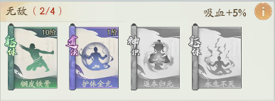
 |  |  |  |  |  | 体魄 | 兵法/战术 | 攻心 | 体魄
 |  |  |  |  |  | 绿 | 紫 | 橙 | 橙
 |  |  |  |  |  | 战斗开始时，增加9.5%最终减伤。 | 治疗自身130%攻击力的生命，并获得20%最终减伤，持续到下回合结束。 | 触发连击时，恢复本次伤害16%的生命。并增加自身300点士气。 | 生命首次低于30%时触发，使你的吸血提高50%，持续到战斗结束。

 |  |  |  |  |  | 铜皮铁骨 | 护体金光 | 返本归元 | 永生不灭
 |  |  |  |  |  | 坚盾 | 麻沸散 | 一鼓作气 | 背水一战
 |  |  |  |  |  | 鏖战

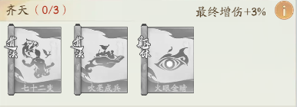
 |  |  |  |  |  | 兵法/战术 | 兵法/战术 | 体魄
 |  |  |  |  |  | 橙 | 橙 | 橙
 |  |  |  |  |  | 进行一次220%攻击力的攻击，并恢复3000士气。 | 进行一次140%攻击力的攻击，有25%概率命令副将立即使用一次技能，释放后副将技能进入冷却时间。 | 当自身闪避后，增加20%的暴击概率，持续3回合。

 |  |  |  |  |  | 七十二变 | 吹毫成兵 | 火眼金睛
 |  |  |  |  |  | 无双 | 齐头并进 | 闪避姿态
 |  |  |  |  |  | 将领英姿

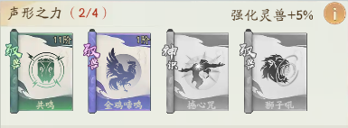
 |  |  |  |  |  | 统御 | 统御 | 攻心 | 统御
 |  |  |  |  |  | 绿 | 紫 | 橙 | 橙
 |  |  |  |  |  | 使携带副将造成的伤害增加16%。 | 副将释放技能后，降低敌人的14%抗暴击、抗吸血，持续2回合。 | 道法释放时，伤害提升20%，并有额外50%概率使敌人眩晕2回合。 | 副将攻击时，降低敌方的全战斗属性24%，持续2个回合。

 |  |  |  |  |  | 共鸣 | 金鸡啼鸣 | 撼心咒 | 狮子吼
 |  |  |  |  |  | 默契 | 破胆 | 大地狂啸 | 后伏军阵
 |  |  |  |  |  | 骁勇

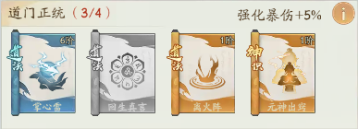
 |  |  |  |  |  | 兵法/战术 | 兵法/战术 | 兵法/战术 | 攻心
 |  |  |  |  |  | 蓝 | 橙 | 橙 | 橙
 |  |  |  |  |  | 进行一次200%攻击力的攻击，并提升25%暴伤，持续2回合。 | 治疗自身110%攻击力的生命，接下来每回合恢复20%攻击力生命值，持续3回合。 | 进行一次160%攻击力的攻击，并使敌人燃烧，每回合造成50%攻击力的伤害，持续2回合。 | 每次攻击都能获得10%的强化副将技能，可叠加，持续到下回合结束。

 |  |  |  |  |  | 掌心雷 | 回生真言 | 离火阵 | 元神出窍
 |  |  |  |  |  | 雷击 | 生生不息 | 火烧连营（赤焰火海） | 八卦奇阵
 |  |  |  |  |  | 神机妙算

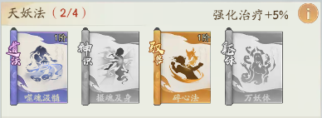
 |  |  |  |  |  | 兵法/战术 | 攻心 | 统御 | 体魄
 |  |  |  |  |  | 紫 | 橙 | 橙 | 橙
 |  |  |  |  |  | 进行一次130%攻击力的攻击，并恢复自身60%攻击力生命。 | 每次攻击若触发暴击时，立即恢复10%攻击力的生命，并提升自身暴伤20%，持续2回合。 | 主人被击倒后，副将会复活主人并恢复12%生命，每场战斗生效1次（精怪和神通的复活只生效一个）。 | 每回合开始额外增加800点士气。

 |  |  |  |  |  | 噬魂汲髓 | 摄魂及身 | 碎心法 | 万妖体
 |  |  |  |  |  | 渴血 | 乱刀狂舞 | 起死回生 | 斗志昂扬
 |  |  |  |  |  | 不言败

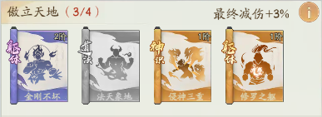
 |  |  |  |  |  | 体魄 | 兵法/战术 | 攻心 | 体魄
 |  |  |  |  |  | 紫 | 橙 | 橙 | 橙
 |  |  |  |  |  | 当生命值低于32.5%，每次受到伤害不会高于自身最大生命值的8%，持续3个回合。 | 进行一次160%攻击力的攻击，提升25%暴击和30%暴伤，持续3回合。 | 对目标造成伤害时有10%概率造成2倍伤害，有3%概率造成3倍伤害。 | 开场时，偷取敌方8%的敏捷和8%的攻击力，偷取攻击最高不超过100%自身攻击力，持续5个回合。

 |  |  |  |  |  | 金刚不坏 | 法天象地 | 侵神三重 | 修罗之躯
 |  |  |  |  |  | 坚韧 | 神鬼乱舞 | 致命一击 | 偷天换日（掠夺）
 |  |  |  |  |  | 剑圣

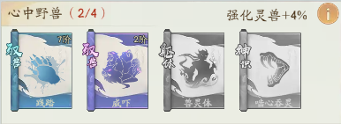
 |  |  |  |  |  | 统御 | 统御 | 体魄 | 攻心
 |  |  |  |  |  | 蓝 | 紫 | 紫 | 橙
 |  |  |  |  |  | 副将攻击携带负面状态的敌人时，使其最终减伤降低13%，持续2回合。 | 每只副将的第一次攻击造成伤害额外提升22%，治疗效果不受影响。 | 每次被攻击增加3%副将强化，最高叠加10层，持续到下次副将行动。 | 自身吸血提高10%，进行攻击时，消耗自身10%当前生命值，扣除敌方等额生命值，最高不超过自身150%攻击。

 |  |  |  |  |  | 践踏 | 威吓 | 兽灵体 | 啮心吞灵
 |  |  |  |  |  | 斗志削弱 | 耀武扬威 | 怒气爆发 | 以命相搏（以血换血）
 |  |  |  |  |  | 骄兵

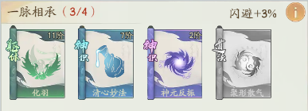
 |  |  |  |  |  | 体魄 | 攻心 | 攻心 | 兵法/战术
 |  |  |  |  |  | 绿 | 蓝 | 紫 | 橙
 |  |  |  |  |  | 战斗开始时，增加20%敏捷。 | 处于负面状态时，被攻击有30%概率回复已损失生命8%的生命。 | 反击攻击命中后，增加自身11%攻击，持续2回合。 | 进行一次160%攻击力的攻击，降低对手20%最终减伤，持续2回合。

 |  |  |  |  |  | 化羽 | 清心妙法 | 神元反振 | 聚形散气
 |  |  |  |  |  | 轻装 | 净化 | 后发制人 | 气凌三军
 |  |  |  |  |  | 兵贵神速

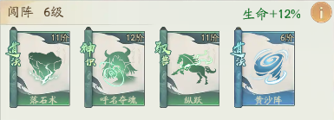
 |  |  |  |  |  | 兵法/战术 | 攻心 | 统御 | 兵法/战术
 |  |  |  |  |  | 绿 | 绿 | 绿 | 蓝
 |  |  |  |  |  | 进行一次210%攻击力的攻击，有30%的概率击晕对手1回合。 | 攻击时，提升自身6.3%击晕，最多叠加5次，持续到战斗结束。 | 副将行动后提升自身8%敏捷，可以叠加，持续到战斗结束。 | 进行一次205%攻击力的攻击，提升自己下回合50%闪避。

 |  |  |  |  |  | 落石术 | 呼名夺魄 | 纵跃 | 黄沙阵
 |  |  |  |  |  | 落石（滚石） | 闷棍 | 夜袭 | 飞沙走石
 |  |  |  |  |  | 破阵

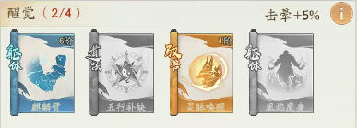
 |  |  |  |  |  | 体魄 | 兵法/战术 | 统御 | 体魄
 |  |  |  |  |  | 蓝 | 紫 | 橙 | 橙
 |  |  |  |  |  | 生命低于20%时，攻击力提升15%。 | 治疗自身20%的已损失生命，提升30%的强化治疗，持续2回合。 | 副将行动后提升自身20%吸血和10%治疗强化，持续2回合。 | 击晕敌人或者攻击处于击晕状态的敌人时，立即结算敌人的燃烧状态，且燃烧伤害增加20%。

 |  |  |  |  |  | 麒麟臂 | 五行补缺 | 灵脉唤醒 | 凰焰魔身
 |  |  |  |  |  | 陷阵之志 | 春风（补给） | 威名赫赫 | 烈焰焚身
 |  |  |  |  |  | 持久战

